상품제안서
버뮤다 무선 목어깨 8구 마사지기 | 상품코드: S46733

 |  |  |  |  |  |  | 02-713-8555 | www.synergygift.co.kr
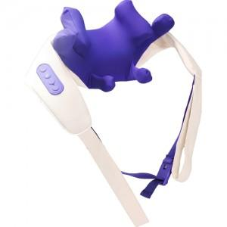

【상세/제작정보】

【인쇄/포장옵션】 | 자수 / 포장불가능

【공급단가】 | 수량 | 10~ | 50~ | 100~ | 300~ | 500~
*VAT별도 | 단가 | 37,500원 | 36,600원 | 35,100원 | 34,200원 | 33,300원

【상품 URL】 | https://www.synergygift.co.kr:443/src/goods_detail.php?gdno=46733

